Лист 1
Прайс-лист
МИР ПРЯЖИ

В валюте: руб. (курс 1).
Цены указаны на 07.08.2020

№ | Номенклатура/ Характеристика номенклатуры | Описание | Изображение | Артикул | Цена | Ед. | Остаток | Ссылка на сайт
 | DVD Диск - Fleur. Искусство керамической флористики | DVD Диск - Fleur. Искусство керамической флористики | 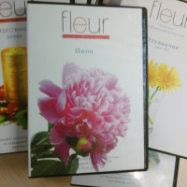 |  | 375.00 |  |  | Изображение
 | DVD Диск - Fleur. Искусство керамической флористики (Лесной орех) |  | 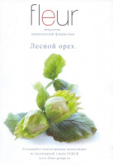 |  | 375.00 | шт | 3 | Изображение
 | DVD Диск - Fleur. Искусство керамической флористики (Орхидея) |  | 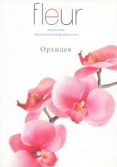 |  | 375.00 | шт | 8 | Изображение
 | DVD Диск - Fleur. Искусство керамической флористики (Пион) |  | 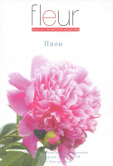 |  | 375.00 | шт | 6 | Изображение
 | DVD Диск - Fleur. Искусство керамической флористики (Рождественский венок) |  | 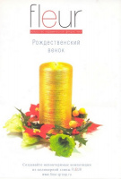 |  | 375.00 | шт | 4 | Изображение
 | DVD Диск - Fleur. Искусство керамической флористики (Урок №01 Базовый урок) |  | 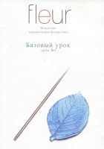 |  | 375.00 | шт | 6 | Изображение
 | DVD Диск - Fleur. Искусство керамической флористики (Урок №02 Одуванчик) |  | 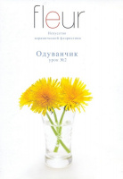 |  | 375.00 | шт | 1 | Изображение
 | DVD Диск - Fleur. Искусство керамической флористики (Урок №03 Мускари) |  | 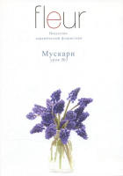 |  | 375.00 | шт | 2 | Изображение
 | DVD Диск - Fleur. Искусство керамической флористики (Урок №04 Подснежники) |  | 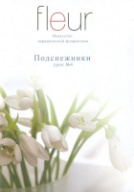 |  | 375.00 | шт | 1 | Изображение
 | DVD Диск - Fleur. Искусство керамической флористики (Урок №05 Мак) |  | 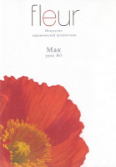 |  | 375.00 | шт | 8 | Изображение
 | DVD Диск - Fleur. Искусство керамической флористики (Урок №07 Роза) |  | 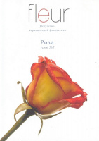 |  | 375.00 | шт | 6 | Изображение
 | DVD Диск - Fleur. Искусство керамической флористики (Урок №12 Лилия) |  | 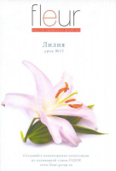 |  | 375.00 | шт | 7 | Изображение

